Solicitud gráfica
 | Área: | Matemáticas |  |  | Fecha:
 | Grado: | 11
 | Título del tema: | Valor absoluto. Propiedades y ecuaciones |  |  | ¿Cuaderno de estudio o recurso? | Recurso
 | Editor: | Lizzie Zambrano |  |  | Motor del recurso | F6

 | Código guión o recurso: | MA_11_01_REC180 | ← Para determinar este código, visite la hoja de Ayuda
 |  |  |  |  | ESPECIFICACIÓN DE ARCHIVOS A ENTREGAR
Núm. | Archivo Shutterstock o ruta en web | Imagen para: | Tipo | Ubicación de la imagen en el recurso F6 | Nombre imagen SMALL | Tamaño imagen SMALL | Nombre imagen ZOOM | Tamaño imagen ZOOM | Descripción | Observaciones
IMG01 | 149280347 | Recurso F6 | Ilustración | Inicio | MA_11_01_REC180_IMG01.jpg | 350 x 230 px |  |  | 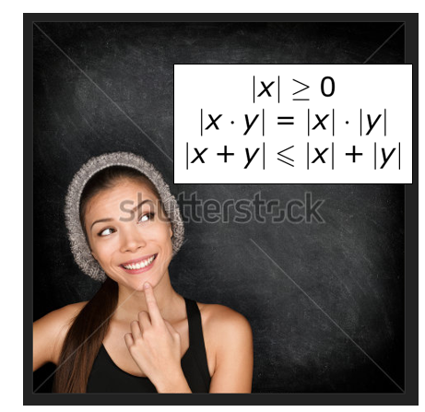 | 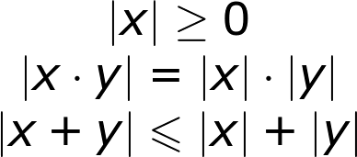 Ubicar en la imagen estas expresiones
IMG02 | 317621729 | Recurso F6 | Ilustración | Inicio | MA_11_01_REC180_IMG02.jpg | 350 x 230 px |  |  | 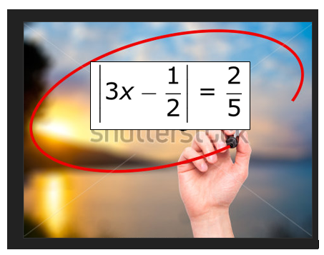 | 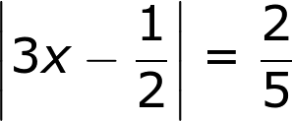 Ubicar en la imagen estas expresiones
IMG03 | ver ultima columna | Recurso F6 | Ilustración | Contenido | MA_11_01_REC180_IMG03n.jpg | 320 x 480 px | MA_11_01_REC180_IMG03a.jpg | 800 x 458 px | Representar en la recta numérica el intervalo cerrado
IMG04 | ver ultima columna | Recurso F6 | Ilustración | Contenido | MA_11_01_REC180_IMG04n.jpg | 320 x 480 px | MA_11_01_REC180_IMG04a.jpg | 800 x 458 px | 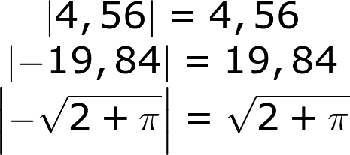 | Si se parte ña expresión que sea por signos =
IMG05 | ver ultima columna | Recurso F6 | Ilustración | Contenido | MA_11_01_REC180_IMG05n.jpg | 320 x 480 px | MA_11_01_REC180_IMG05a.jpg | 800 x 458 px
IMG06 | ver ultima columna | Recurso F6 | Ilustración | Contenido | MA_11_01_REC180_IMG06n.jpg | 320 x 480 px | MA_11_01_REC180_IMG06a.jpg | 800 x 458 px
IMG07 | ver ultima columna | Recurso F6 | Ilustración | Contenido | MA_11_01_REC180_IMG07n.jpg | 320 x 480 px | MA_11_01_REC180_IMG07a.jpg | 800 x 458 px
IMG08 | ver ultima columna | Recurso F6 | Ilustración | Contenido | MA_11_01_REC180_IMG08n.jpg | 320 x 480 px | MA_11_01_REC180_IMG08a.jpg | 800 x 458 px
IMG09 | 88138522 | Recurso F6 | Fotografía | Contenido | MA_11_01_REC180_IMG09n.jpg | 320 x 480 px | MA_11_01_REC180_IMG09a.jpg | 800 x 458 px | Imagen de ambientación
IMG10 | 328477508 | Recurso F6 | Fotografía | Contenido | MA_11_01_REC180_IMG10n.jpg | 320 x 480 px | MA_11_01_REC180_IMG10a.jpg | 800 x 458 px | Imagen de ambientación
IMG11 | ver ultima columna | Recurso F6 | Ilustración | Contenido | MA_11_01_REC180_IMG11n.jpg | 320 x 480 px | MA_11_01_REC180_IMG11a.jpg | 800 x 458 px | 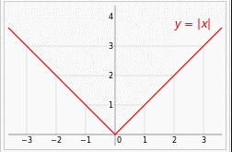 Función valor absoluto | Esta imagen es para una ficha del docente. Por favor ajustar par que su tamaño sea máximode 4cm por 4cm

